沖縄用
下記URLを任意のブラウザで開きます。
https://zoom.us/signup

仕事用メールアドレスの欄に配布された「アカウント発行のお知らせ」に
記載されているaxiz.co.jpのアドレスを入力してください。
入力ができたらサインアップをクリックしてください。
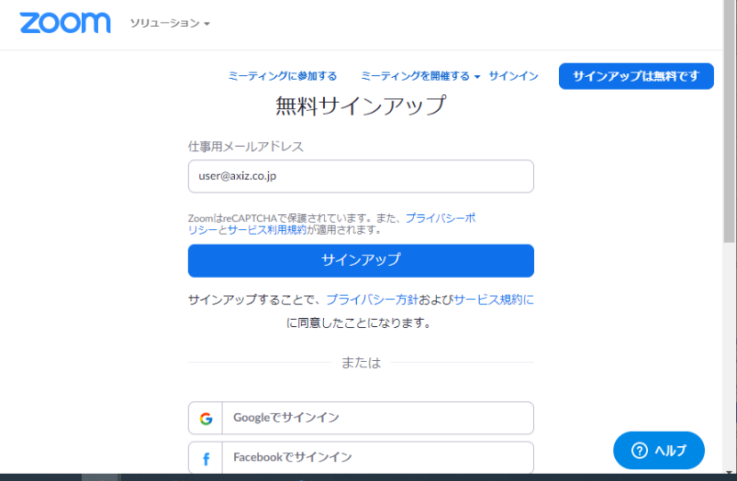

axiz.co.jpのメールアドレスに登録用のメールが届きます。
下記のURLを開き、メールアドレスとパスワードを入力、ログインしてください。
https://secure.sakura.ad.jp/rscontrol/?webmail=1

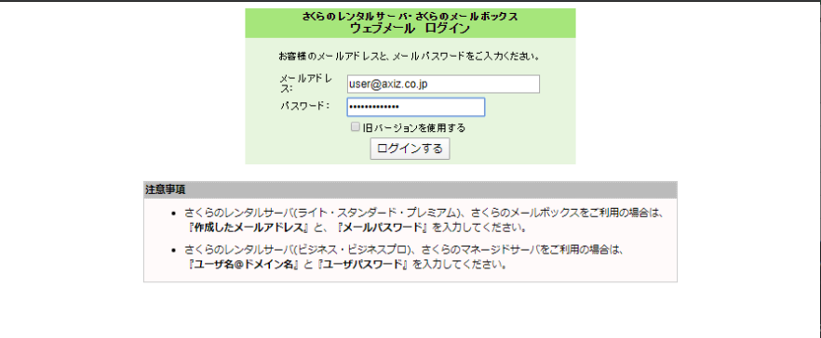

受信箱、または迷惑メールにZoomからメールが届いています。
どちらかからZoomからのメールをダブルクリックし、開いてください。
迷惑メールフォルダに入っていても、以下の差出人、件名であれば
迷惑メールではないためご安心ください。
差出人: Zoom <no-reply@zoom.us>
件名: Zoomアカウントをアクティベートしてください

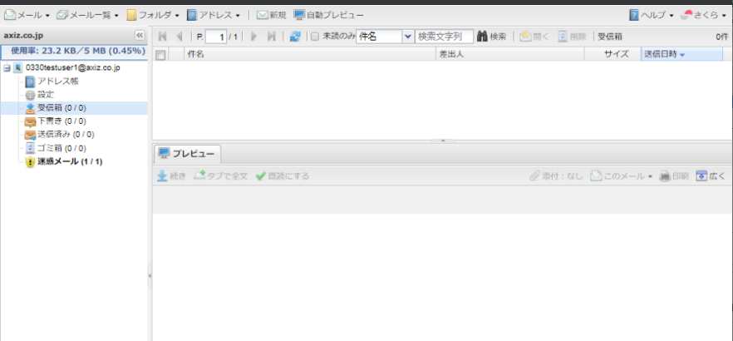

以下の画像のようなメールが開かれます。

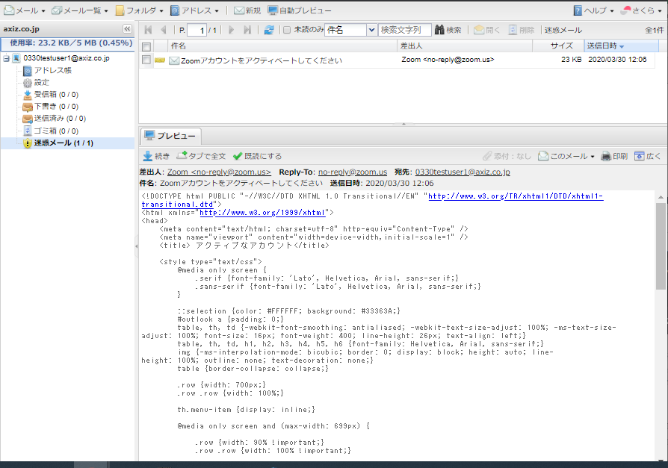

メール本文をスクロールすると以下のリンクがありますのでクリックしてください。
（続きがあります・・・）

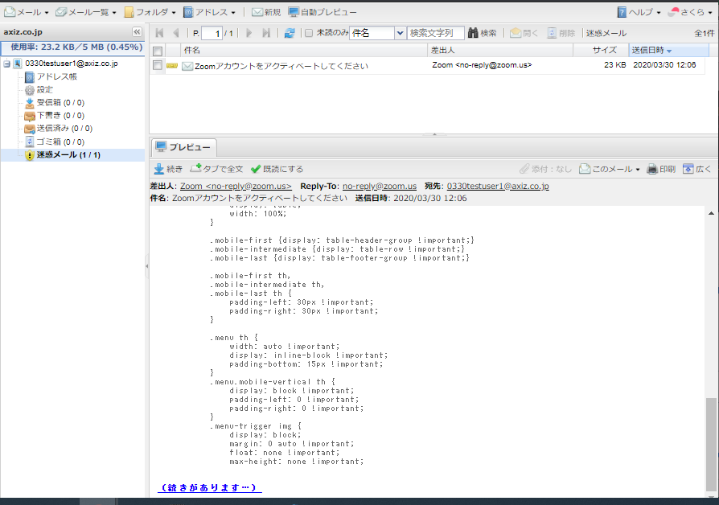

メール本文の中に、「https://zoom.us/activate?」から始まるURLがあります。
ctrlキー+Fで検索するか、スクロールして探し、クリックします。
 | 例：https://zoom.us/activate?code=・・・（中略）・・・=signup
3つほど同じURLがありますが、どのURLでも問題ありません。

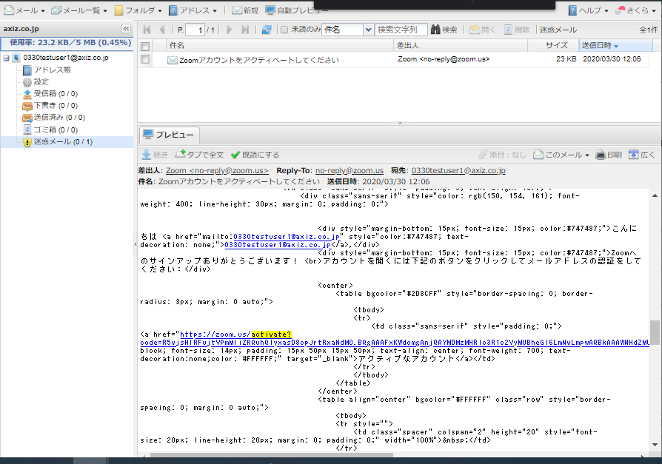

以下のページが表示されたら、画面中央のリンクをクリックします。



Zoomの設定画面が開きます。
名に会社名、姓にフルネーム（スペースなし）を入力してください。
入力できたら「続ける」をクリックします。

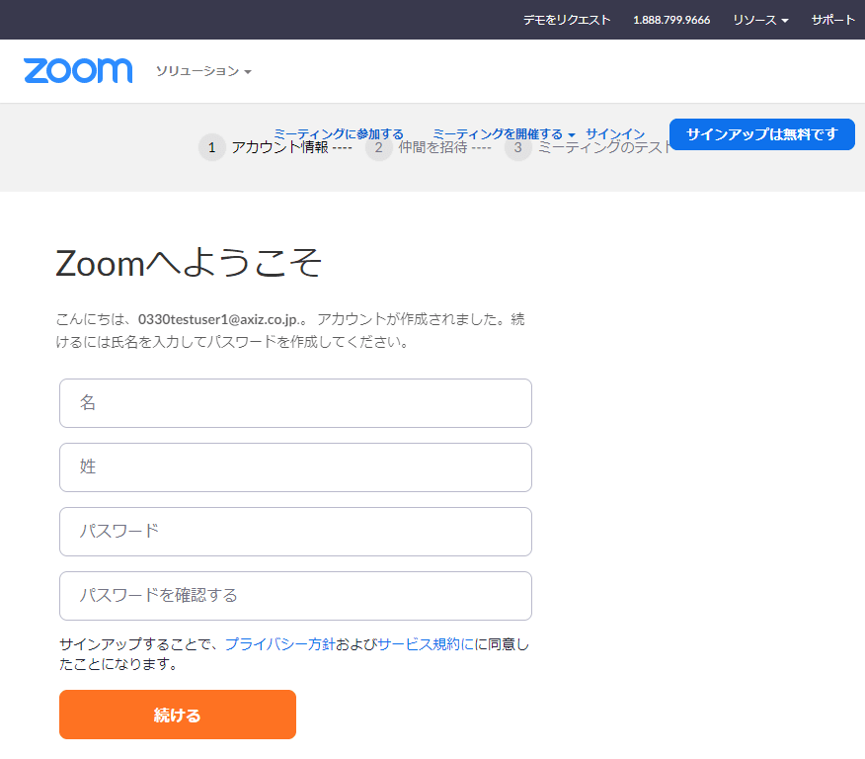

会社名
例：テクノコア

フルネーム（スペースなし）
例：山田太郎

Zoom用に新しく設定するパスワード※です。
忘れないようにご注意ください。
上と下の入力フォームに同じものを入力します。

※パスワードの条件
 | パスワードは次の通りでなければなりません。
 |  | 文字は8字以上
 |  | 1つ以上の文字（a、b、c…）
 |  | 1つ以上の数字（1、2、3...）
 |  | 大文字と小文字の両方を含む
 | パスワードは次のようではいけません。
 |  | 1種類の文字のみで入力(11111111またはaaaaaaaa)
 |  | 連続の数字または連続の文字で入力します(12345678またはabcdefgh)

次のページでは、何も操作せず「手順をスキップする」をクリックしてください。

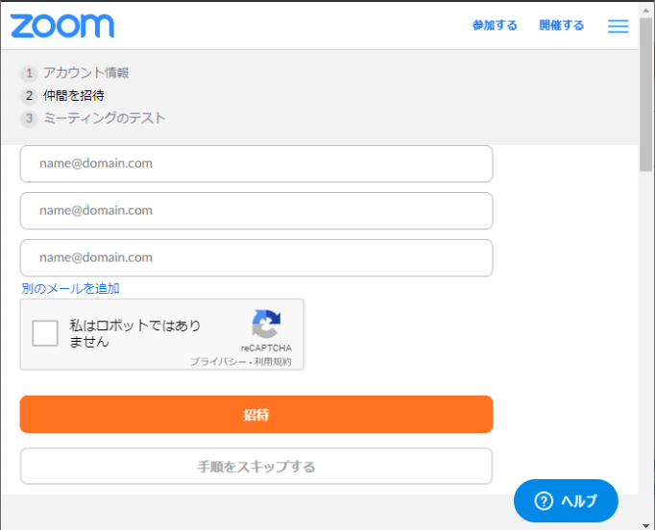

アカウント設定は以上で完了です。
続けてZoomのインストールを行います。
「Zoomミーティングを今すぐ開始」をクリックしてください。

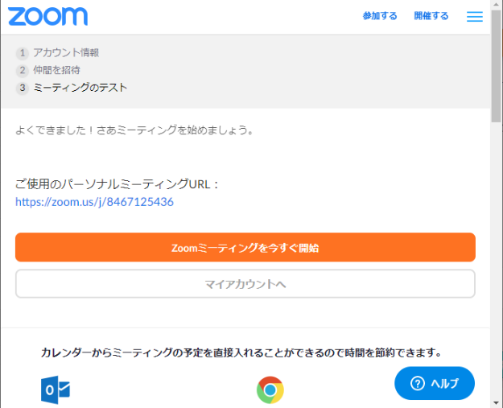

数秒後に自動でダウンロードが開始されます。
開始されない場合は「ダウンロード」をクリックしてください。
ダウンロードが完了したら、画像の赤枠をクリックしてください。

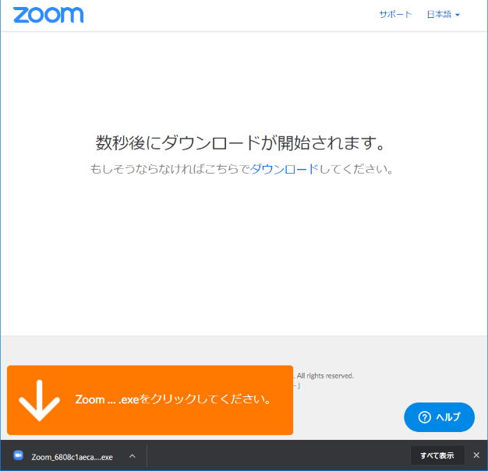

インストールが開始されます。

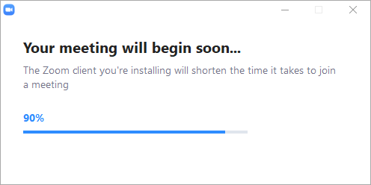

完了後、以下の画面が開きます。
「コンピューターでオーディオに参加」をクリックし、
ミーティングの終了をクリックして終了します。

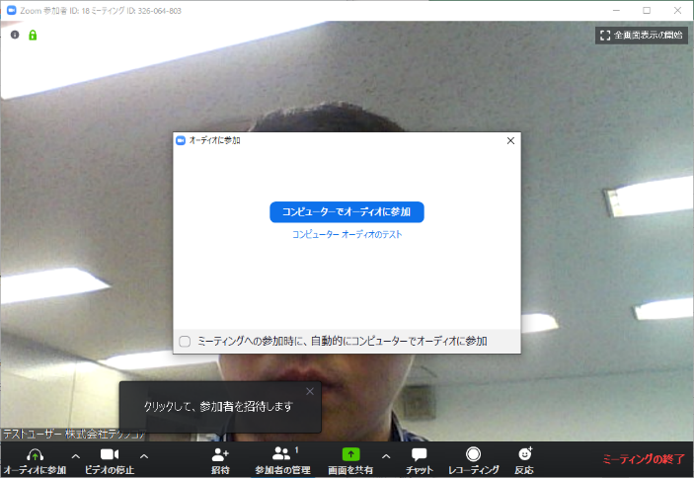

以下の画面が表示されたら、サインインをクリックしてください。

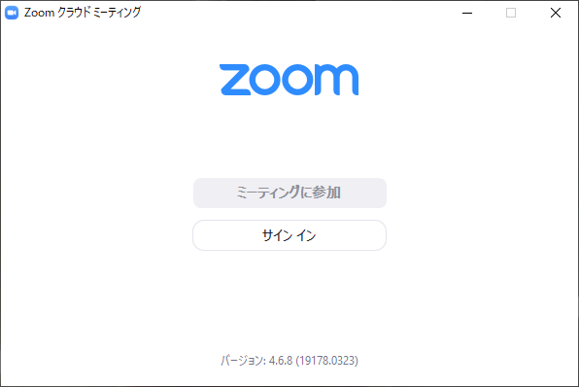

axiz.co.jpのメールアドレスとZoomのアカウント登録で使用したパスワードを入力し、
サインインボタンをクリックしてください。

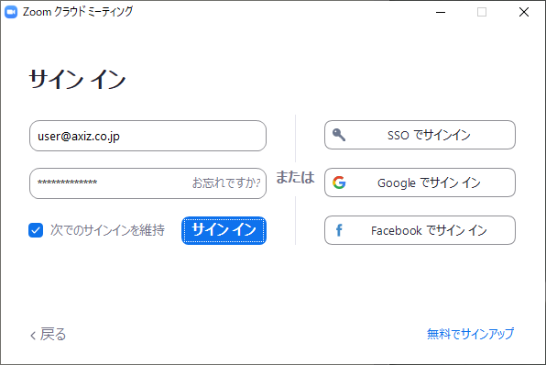

以下の画面が開きます。
ホーム、チャット、ミーティング、連絡先といったメニューがあります。
時間のある時にそれぞれをクリックし、何ができるか確認しておくことを
おすすめします。

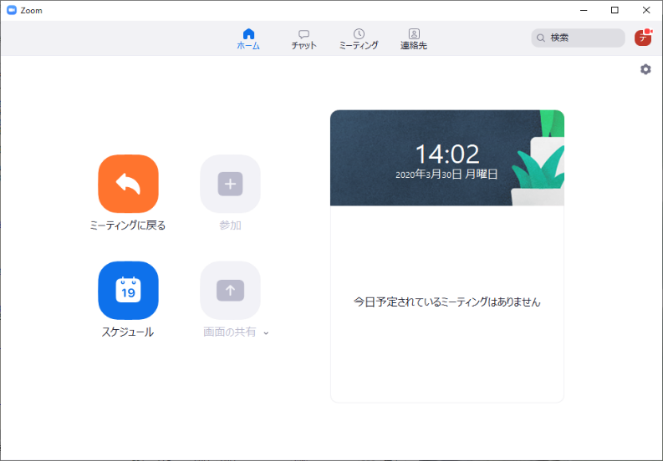

Zoomのアカウント設定、インストール手順は以上です。
つづいて事前登録を行います。

以下のURLを任意のブラウザで開きます。
https://zoom.us/meeting/register/tZwqdOqvqDksykNXQa6hOFaHyvmAKAWivg
アカウント設定の際と同じく、
名に会社名、姓にフルネーム（スペースなし）を入力してください。
※注意
 | 名と姓に合計6文字以上漢字を入力すると、
 | 「無効なユーザー名」ですというエラーが表示され登録できません。
 | エラーは発生せず登録できる例 |  | エラーが発生し登録できない例
 |  | 名：テクノコア |  | 名：株式会社テクノコア
 |  | 姓：山田太郎 |  | 姓：山田太郎
 |  | （名、姓の漢字の文字数は合計4文字） |  | （名、姓の漢字の文字数は合計8文字）
 | 株式会社など省略しても問題ない部分は省略しましょう。
 | 会社名に漢字が含まれる場合（〇〇情報サービス、〇〇開発など）、
 | 判別できる範囲で省略するか、会社名や名前をカタカナにするなどして
 | 対応してください。

入力できたら「登録」ボタンをクリックします。

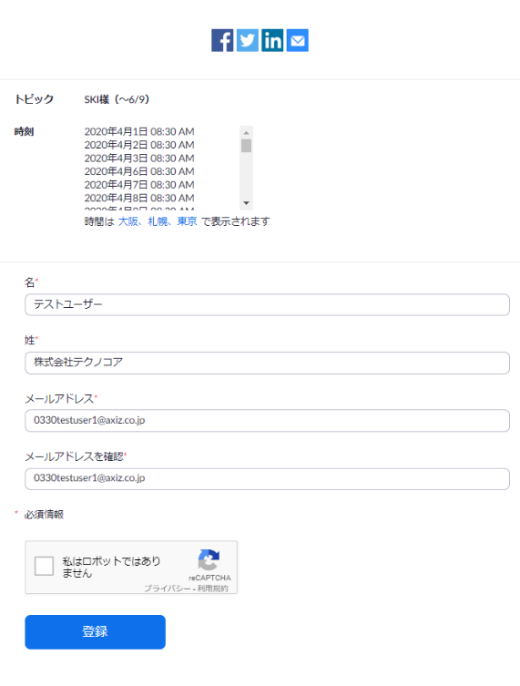
会社名
例：テクノコア
フルネーム（スペースなし）
例：山田太郎
axiz.co.jpのメールアドレス

チェックを入れる

以下の画面が表示されます。
「このURLをクリックして参加してください」に続くURLは毎日使用します。

URLはメール宛にも届きます。
メールは削除しないように注意してください。

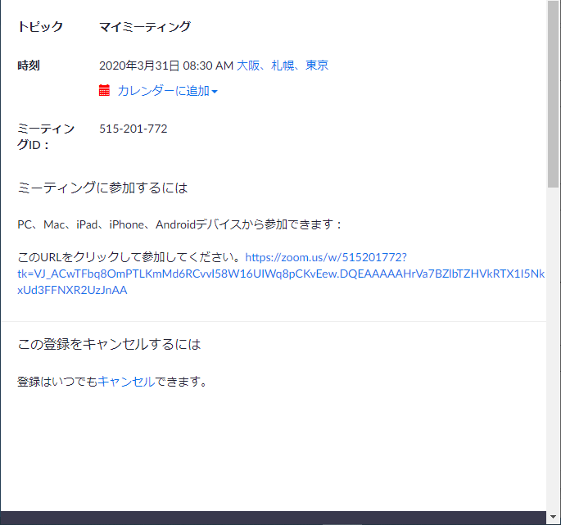

続いて以下のURLを同じように開き、上記の手順を繰り返してください。
こちらは6/10以降使用します。
6/10以降は、以下のURLの登録後に表示されるURLからZoomを開いてください。
https://zoom.us/meeting/register/tZUkd-yqpjsskvASO-4qMHMryEF5VOdbxA

以上で事前登録は完了です。
研修のある日は8:30～9:00までの間に上記の登録後URLを開いてください。
その後は画面の指示に従い、ミーティングに参加してください。

 |  |  |  |  | 以上

